表紙
 |  | Copyright(C) 2018 / 柏市ＩＴ教育支援アドバイザー

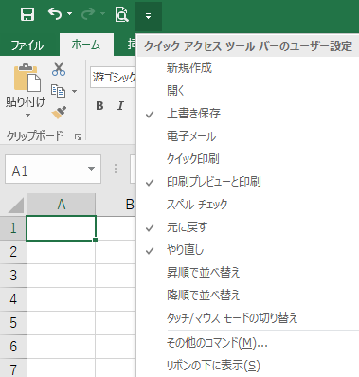
 | 便利に使える

☆ | クイックアクセスツールバー |  | タブ
 | よく使うコマンドを登録することができます。 |  |  | 操作の内容ごとにタブを切り替えて作業します

 | ポイント！
 | 名前の前にチェックがついていれば
 | 表示されています！

 | ついていないときは表示されていませんので、
 | 名前をクリックして表示しましょう！

 | 一覧にないものは、
 | 「その他のコマンド」で設定しましょう。

☆ | リボンを隠す・表示するには | ☆タブのみ表示（リボン最小化中） |  |  | ☆リボン表示中

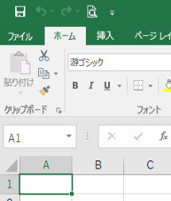
 | タブ右上の （リボンの最小化）をクリックすると
 | リボンが最小化され、タブのみ表示されます。
 | リボン最小化中はタブをクリックするとリボンが表示されます。
 | リボンを固定（常に表示）するには、 をクリックします。

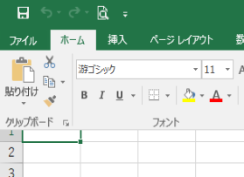

リボンが最小化されている状態からリボンを表示した場合は、はワークシートに重なって表示されるため、上位セルが隠れます。

画面・構成
Excelの画面・構成
クイックアクセスツールバーバー
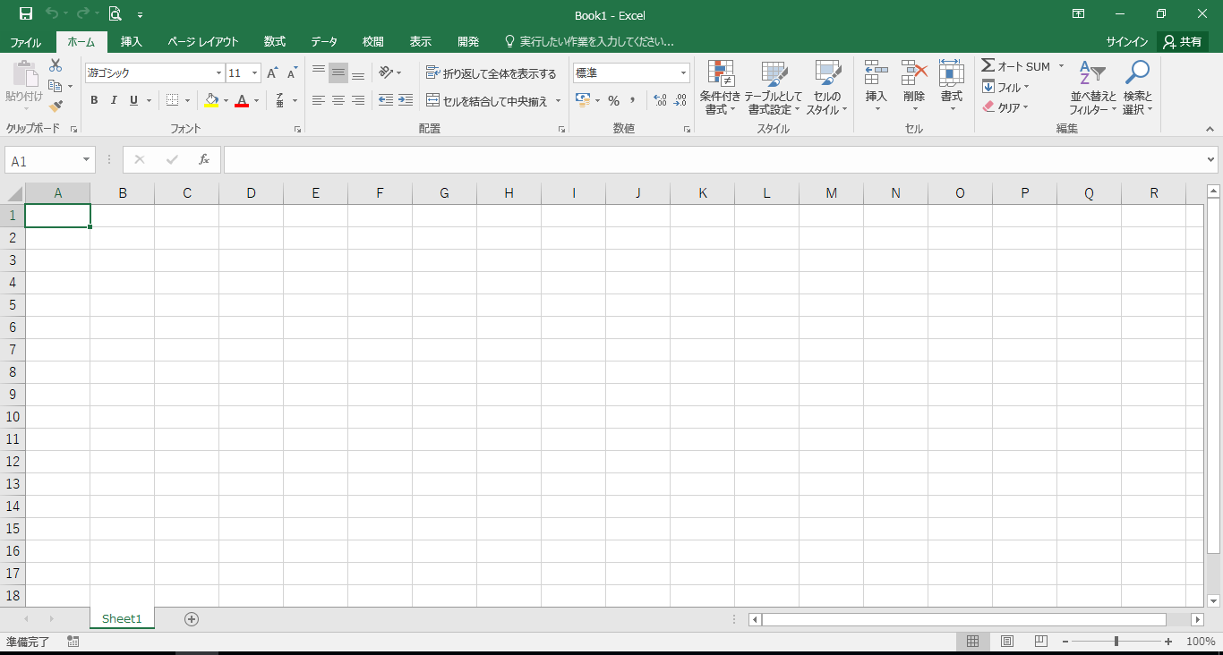
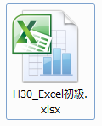
タブ

リボン

数式バー
名前ボックス・・・
アクティブセルの位置を表す
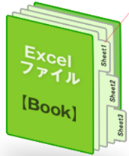

アクティブセル・・・現在選択されているセル
列・・・列番号は、
A列・B列・・・アルファベットで表示されます
セル・・・ワークシートの一つ一つのマス目

行・・・行番号は、
1行、2行・・・番号で表示されます

シート・・・初期設定で1枚のワークシートがあります
ズームスライダー
表示の倍率を変更できます

使用するリボン
今回の研修で使用するリボン | タブを切り替えて使用します

②
①
⑪
③
④
⑤
⑥
⑦
⑧
⑨
⑩

【ホーム】タブ
・フォント グループ
①フォント ②文字サイズ ③太字、斜体、下線
④罫線 ⑤セルの塗りつぶし ⑥文字色
・配置グループ
⑦文字の配置
（上揃え、上下中央揃え、下揃え、右揃え、中央揃え、右揃え）
⑧セルを結合して中央揃え
・数値グループ
⑨小数点以下の表示桁数を増やす、小数点以下の表示桁数を減らす
・セルグループ
⑩挿入（セル、シートの行、シートの列、シートの挿入）
削除（セル、シートの行、シートの列、シートの削除）
・編集グループ
⑪オートSUM（合計、平均、数値の個数、最大、最小、その他の関数）

【ファイル】タブ
⑬上書き保存
⑭名前を付けて保存
⑮印刷

⑫
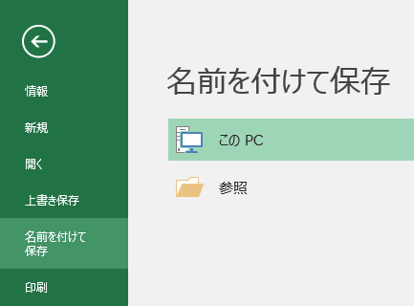

【挿入】タブ
・グラフ グループ
⑫選択した表の棒グラフを作成する
⑬

⑭
⑮

オートフィル
オートフィル機能を使って、連続データを入力しましょう

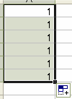
 | オートフィルとは、セルのデータや数式を |  | 練習1） 各セルをオートフィルでコピーしましょう
 | 簡単にコピーする事ができる機能です。
 |  |  |  |  |  |  | （セルを縦２つ選択） |  | （セルを横２つ選択）
 |  |  | 連番 | 出席番号 | 月 | 曜日 | 飛び | 書式つき | 日 | 曜日
 |  | ドラッグ | 1 | 1番 | 4月 | 水 | 2 | 1 | 1 | 水曜日
 |  |  |  |  |  |  | 4 | 2

セルを選択後、右下の■部分にマウスポインタを移動すると
ポインタの形が＋に変わります

 |  | ctrl キー + ドラッグ
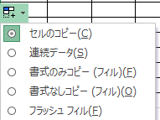
オートフィルオプション

 |  |  |  |  |  |  | 練習２） ユーザー設定リストを編集しましょう
「ユーザー設定リストの編集」
 | ユーザー設定リストには、任意の順序で連続データを登録することができます。 |  |  |  |  |  | 連番 |  | 連番
登録方法
 |  |  |  |  |  |  | A |  | A

「ファイル」タブの
「オプション」
をクリック
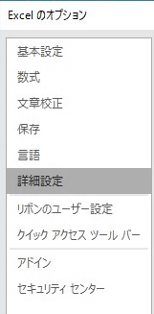
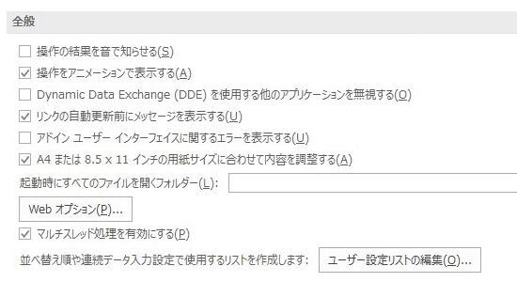
「ユーザー設定リストの編集」をクリック
「詳細設定」
をクリック

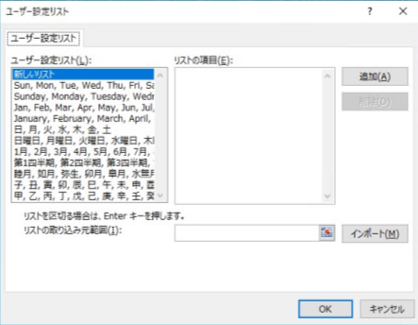
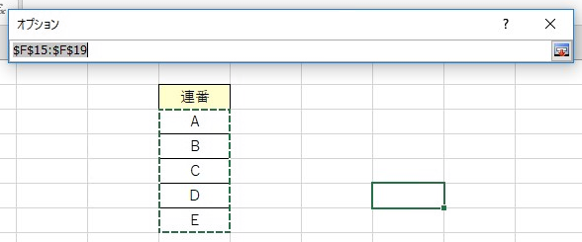
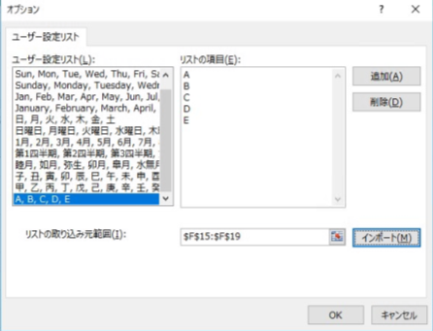

リストの取り込み先範囲を指定するために右のアイコンをクリック
「インポート」をクリックすると
リストの項目が
更新されるので、
確認して「OK」をクリック
取り込み範囲を指定してアイコンをクリック

表示形式
表示形式 |  | 書式によって、表示のみを変えることができます。

 |  |  | 練習問題 各指定に従ってセルの書式を変更してみましょう

 |  |  | 練習１） マイナス数値を赤字で、小数点第一位で表示させましょう
 |  |  |  | （小数点の桁を操作する） | ↓答え
 |  |  |  | -12.657 | -12.7

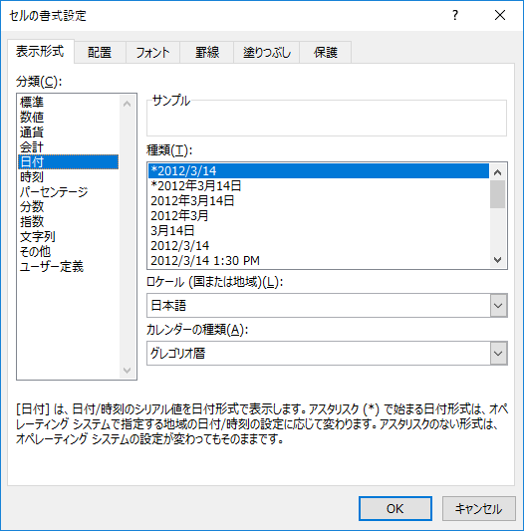
 |  |  | 練習２） 数字をカンマ付きで表示しましょう。
 |  |  |  | （カンマ付き表示にする） | ↓答え
 |  |  |  | 1000 | 1,000

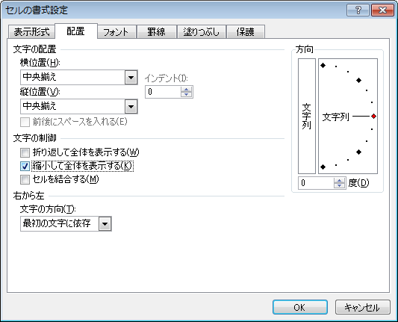
 |  |  | 練習３） 時間を「**時**分」の形で表示させましょう
 |  |  |  | （表示形式：時刻) | ↓答え
 |  |  |  | 13:00:00 | 13:00:00

 |  |  | 練習４） 日付を 「平成 **年 **月 **日」の形で表示させましょう
 |  |  |  | （表示形式：日付） | ↓答え
 |  |  |  |  | 2018-08-07

 |  |  | 練習５） 日付を 「**月 **日(**)」の形で表示させましょう
 |  |  |  | （表示形式：ユーザー定義） | ↓答え
 |  |  |  |  | 2018-08-07

 | yyyy | 西暦4桁
 | ggg | 年号（漢字）
 | m | 月
 | d | 日
 | aaa | 曜日
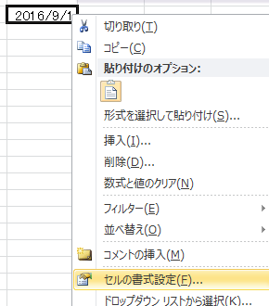
おまけ
右クリックでは、よく使われる
メニューが表示されます。

計算基本
計算の基本

 |  | 練習問題
セルを指定して計算する |  | 購入品リスト
C1に「A1+B1」の答えを表示するため、C1をクリック |  | 購入日 | 品名 | 値段 | 個数 | 購入金額 | 答え
 |  | 2018-07-01 | みかん | 80 | 7 |  | 560
 |  | 2018-07-01 | りんご | 90 | 8 |  | 720
まず「=」を入力 |  | 2018-07-01 | バナナ | 100 | 6 |  | 600
 |  | 2018-07-02 | みかん | 80 | 10 |  | 800
 |  | 2018-07-02 | りんご | 90 | 5 |  | 450
足される数のセル（A1）をクリック |  | 2018-07-02 | バナナ | 100 | 7 |  | 700
 |  | 2018-07-03 | みかん | 80 | 11 |  | 880
 |  | 2018-07-03 | りんご | 90 | 9 |  | 810
 |  | 2018-07-03 | バナナ | 100 | 6 |  | 600
「+」を入力
 |  | 練習１）購入金額を計算しましょう。
 |  | →表の水色のセルに計算式を入力し、オートフィル機能を使って式をコピー
足す数のセル（B1）をクリック
 |  | 練習２）７月１日の購入金額の合計を計算しましょう。
 |  | →購入金額欄の３セルを足し算 |  |  |  |  | 0

※計算式を入力する場合は、
必ず先頭にイコール（＝）を入力しましょう。
※必ず半角（日本語入力オフ）で入力をしましょう。
切替
「Enter」を押すと完成 |  | 練習３）７月２日のバナナの購入金額と、りんごの購入金額の差を計算しましょう。
 |  | →購入金額欄の「バナナ」から「リンゴ」を引き算
 |  |  |  |  |  |  | 0

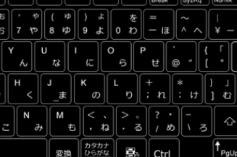
 |  | 練習４）バナナの購入金額の合計を５人で割ると１人分はいくらか計算しましょう。
 |  | →「バナナ」の購入金額３セルを足し、５で割る
 |  | ※（）を使うことに注意してください。 |  |  |  |  | 0
 | 演算記号
加 | +
減 | -
= + * （ ）は
Shift キー を
押しながら♪
乗 | * |  | 計算式の確認方法 |  |  | のセルをクリックして数式バー
除 | / |  |  |  |  | のセルをダブルクリック

関数
関数を使ってみましょう | 計算式を入れたいセルを選択してから行う。

※「引数」とは、関数に入れるデータのことです。
関数は、引数を元に計算をし、「戻り値」を返します。
「引数」に指定できるデータはそれぞれの関数によって、種類や数が決まっています。
合計 ＳＵＭ （範囲）
平均 ＡＶＥＲＡＧＥ（範囲） 最大値 ＭＡＸ （範囲）
※引数

練習問題
① 相川 美樹の５教科合計を算出する
② 国語の平均を算出する
③ 国語の最高点を算出する
④ ５教科合計・平均・最高点をオートフィルする
（書式なしのオートフィル）
⑤ 書式の変更（平均点の小数点を第一位までにする）

 |  | 1学期 成績一覧表
 |  |  |  |  |  |  |  |  |  |  | ↓答え
 |  |  | 氏名 | 国語 | 社会 | 数学 | 理科 | 英語 | 3計 | 5計 | 5計
 |  | 1 | 相川 美樹 | 100 | 85 | 87 | 79 | 88 | 275 |  | 439
 |  | 2 | 浅野 さやか | 80 | 75 | 74 | 65 | 80 | 234 |  | 374
 |  | 3 | 岡野 陽子 | 56 | 65 | 63 | 71 | 77 | 196 |  | 332
 |  | 4 | 小田 慎太郎 | 74 | 77 | 69 | 62 | 53 | 196 |  | 335
③ 計算範囲を選択
④ Enterキーを押す
① 答えを表示させたいセルをクリック
② をクリック
 |  | 5 | ジョントーマス太郎 | 55 | 68 | 80 | 79 | 98 | 233 |  | 380
 |  | 6 | 小林 直人 | 85 | 77 | 64 | 59 | 62 | 211 |  | 347
 |  | 7 | 佐藤 裕太 | 欠 | 56 | 45 | 52 | 49 | 94 |  | 202
 |  | 8 | 田中 浩一 | 36 | 44 | 41 | 39 | 36 | 113 |  | 196
 |  | 9 | 林 智恵子 | 57 | 74 | 68 | 69 | 72 | 197 |  | 340
 |  | 10 | 原田 俊輔 | 63 | 49 | 58 | 59 | 61 | 182 |  | 290
 |  | 11 | 藤井 美奈 | 51 | 66 | 70 | 67 | 75 | 196 |  | 329
 |  | 12 | 松田 悟 | 66 | 45 | 49 | 58 | 62 | 177 |  | 280
 |  | 13 | 森田 彩 | 82 | 75 | 81 | 69 | 84 | 247 |  | 391
 |  | 14 | 山田 浩之 | 100 | 98 | 89 | 92 | 96 | 285 |  | 475
 |  |  | 平均
 |  |  | 最高点
 |  |  | ↓答え
 |  |  | 平均 | 69.6 | 68.1 | 67.0 | 65.7 | 70.9 | 202.6 | 336.4
 |  |  | 最高点 | 100 | 98 | 89 | 92 | 98 | 285 | 475

グラフ作成１
グラフを作りましょう１ | エクセルでは表から簡単にグラフを作成できる

①
 |  | 練習問題 表からグラフを作成しましょう。

 |  | ３年生睡眠時間調査
 |  | （何時に寝ますか？） |  |  | （人）
 |  | クラス | 9時 | 10時 | 11時以降
 |  | 1組 | 5 | 19 | 6
 |  | 2組 | 8 | 16 | 5
【挿入】タブ
① 作成したいグラフのもとになる表を選択し、グラフを作成する
 |  | 3組 | 14 | 9 | 7
 |  | 4組 | 3 | 17 | 9
 |  | 5組 | 8 | 12 | 9
グラフエリアをクリックしてメニューアイコンを表示
② レイアウトを選択する
③ グラフタイトルを編集する
④ データラベルを表示する
⑤ 凡例を任意の場所に移動する
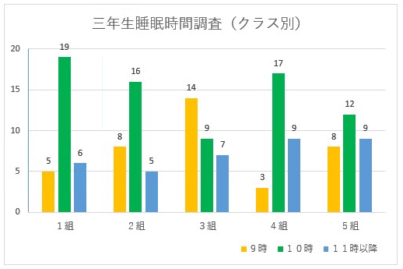
完成見本
縦軸
横軸
目盛線
グラフエリア
プロットエリア
グラフタイトル
データラベル
データ系列（色）
凡例

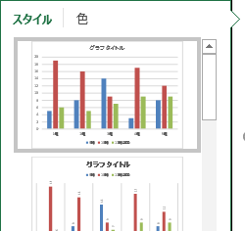
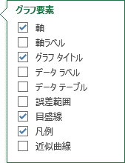

②
③
④

⑥
⑦

グラフツール 【書式】 タブ
⑥ 選んだデータ系列の色を変える
⑦ 選択した軸などの書式を変える（目盛幅など）

グラフ作成２
グラフを作りましょう２ | グラフエリアをクリックし、グラフツールバーを表示させる
① 作成したいグラフのもとになる表を選択し、グラフを作成する
② 行列を入れ替える
③ 軸の反転・軸の位置の調整
＜レイアウトを調整する＞
④データラベルをつける
⑤棒の太さを調整する（要素の間隔）
⑥タイトルの変更
⑦凡例の位置の変更
⑧パターンで塗りつぶす
 |  | 練習問題 表からグラフを作成しましょう。

 |  | 学年別インターネット利用時間
 |  | （家でのインターネット利用は１日平均時間） |  |  |  | （人）
 |  | クラス | 1時間未満 | 1～2時間 | 2～3時間 | 3時間以上
 |  | 1年 | 5 | 6 | 13 | 12
 |  | 2年 | 8 | 14 | 12 | 4
 |  | 3年 | 14 | 12 | 7 | 4

学年別インターネット利用時間
完成見本

②

③
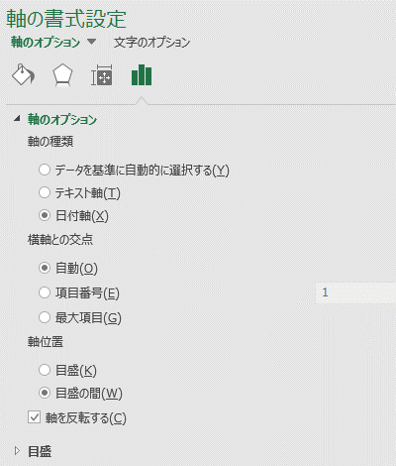
⑧
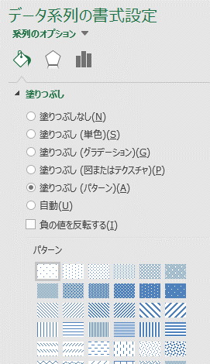

⑤
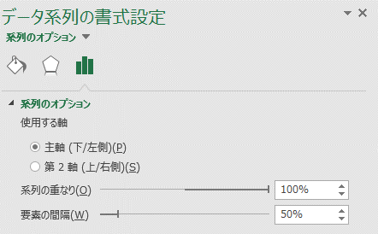

Excelファイルの種類
Excelファイルの種類について

 | 通常のブック（旧型式）。拡張子は「xls」。
 | Excel97～2003まで使用されていた旧形式です。
 | Excel2007以降でも開くことができます。
 | Excel2003以前では、マクロを含むブックも同じく拡張子は「xls」となります。

 | 通常のブック。拡張子は「xlsx」。
 | Excel2007以降で使用されている新形式です。
 | Excel200７より古いソフトでは開くことができません。

 | マクロを含むブック。拡張子は「xlsm」。
 | Excel2007以降ではマクロを含むブックと含まないブックを区別しています。
 | マクロ付のファイルの保存時は、「ファイルの種類」で「Excel マクロ有効ブック(*.xlsm)」を選択する必要があります。
 | また、マクロ付のファイルを開くときは、「セキュリティの警告」で「コンテンツの有効化」をクリックします。

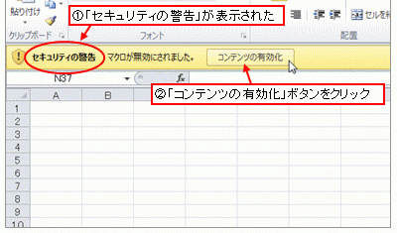

保護ビュー
ネットワーク上からダウンロードしたファイルを開いたとき、以下のような警告が出る場合があります。
ファイルが安全なものである場合は、必ず「編集を有効にする」をクリックしてください。
「編集を有効にする」をクリックせず、保護ビューのまま作業すると、Excelファイルが正常に機能しません。

保存の方法
Excelファイルにパスワードをつける

④
Excelファイルにパスワードをかけて
保護することができます。
＜方法＞
①「ファイル」
②「ブックの保護」
③「パスワードを使用して暗号化」
④「ドキュメントの暗号化」という画面が出ますので、
パスワードを入力してください。
（再度パスワードの確認画面が出ます）
＜パスワード付きのExcelファイルを開く方法＞
⑤のようにパスワードを要求されます。

①
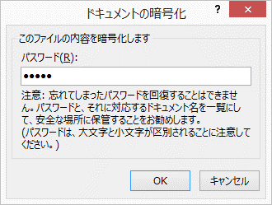

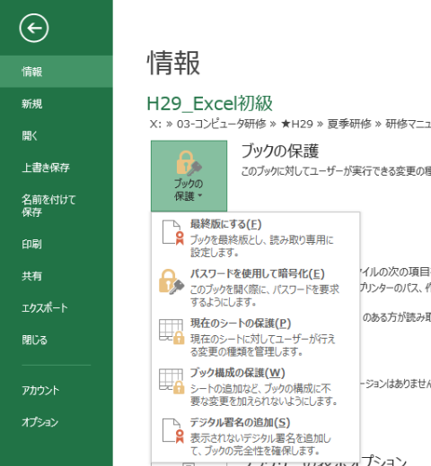

⑤
②
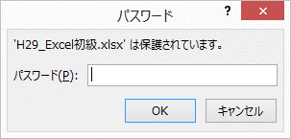

③

演習１
完成見本

1学期 成績一覧表 |  |  |  |  |  |  |  |  | 1学期 成績一覧表
 |  |  |  | 作成日 |  | 2018-07-12 |  |  |  |  |  |  | 作成日 |  | 2018-07-12
 | 氏名 | 国語 | 社会 | 数学 | 理科 | 英語 | 3計 | 5計 |  | 氏名 | 国語 | 社会 | 数学 | 理科 | 英語 | 3計 | 5計
1 | 相川 美樹 | 100 | 85 | 87 | 79 | 88 |  |  | 1 | 相川 美樹 | 100 | 85 | 87 | 79 | 88 | 275 | 439
2 | 浅野 さやか | 80 | 75 | 74 | 65 | 80 |  |  | 2 | 浅野 さやか | 80 | 75 | 74 | 65 | 80 | 234 | 374
3 | 岡野 陽子 | 56 | 65 | 61 | 71 | 77 |  |  | 3 | 岡野 陽子 | 56 | 65 | 61 | 71 | 77 | 194 | 330
4 | 小田 慎太郎 | 74 | 77 | 69 | 62 | 54 |  |  | 4 | 小田 慎太郎 | 74 | 77 | 69 | 62 | 54 | 197 | 336
5 | ジョントーマス太郎 | 55 | 68 | 80 | 79 | 98 |  |  | 5 | ジョントーマス太郎 | 55 | 68 | 80 | 79 | 98 | 233 | 380
6 | 小林 直人 | 85 | 77 | 64 | 59 | 62 |  |  | 6 | 小林 直人 | 85 | 77 | 64 | 59 | 62 | 211 | 347
7 | 佐藤 裕太 | 欠 | 56 | 45 | 52 | 49 |  |  | 7 | 佐藤 裕太 | 欠 | 56 | 45 | 52 | 49 | 94 | 202
8 | 田中 浩一 | 36 | 44 | 41 | 39 | 36 |  |  | 8 | 田中 浩一 | 36 | 44 | 41 | 39 | 36 | 113 | 196
9 | 林 智恵子 | 57 | 74 | 68 | 69 | 72 |  |  | 9 | 林 智恵子 | 57 | 74 | 68 | 69 | 72 | 197 | 340
10 | 原田 俊輔 | 63 | 49 | 58 | 59 | 61 |  |  | 10 | 原田 俊輔 | 63 | 49 | 58 | 59 | 61 | 182 | 290
11 | 藤井 美奈 | 51 | 66 | 70 | 67 | 75 |  |  | 11 | 藤井 美奈 | 51 | 66 | 70 | 67 | 75 | 196 | 329
12 | 松山 悟 | 66 | 45 | 49 | 58 | 62 |  |  | 12 | 松山 悟 | 66 | 45 | 49 | 58 | 62 | 177 | 280
13 | 森田 彩 | 82 | 75 | 81 | 69 | 84 |  |  | 13 | 森田 彩 | 82 | 75 | 81 | 69 | 84 | 247 | 391
14 | 山田 浩之 | 100 | 98 | 89 | 92 | 96 |  |  | 14 | 山田 浩之 | 100 | 98 | 89 | 92 | 96 | 285 | 475
 | 平均 |  |  |  |  |  |  |  |  | 平均 | 69.6 | 68.1 | 66.9 | 65.7 | 71.0 | 202.5 | 336.4
①合計する 相川美樹の3計（国語・数学・英語）を算出 オートフィルで3計をコピー
②関数を使ってみよう 相川美紀の5計をSUM関数で算出 オートフィルで5計をコピー
国語の平均をAVERAGE関数で算出 オートフィルで平均をコピー
国語の最高点をMAX関数で算出 オートフィルで最高点をコピー
③数値の桁を揃える 平均の数値を小数点以下１桁表示にする
④日付の書式を設定する 作成日の日付の書式をセルの書式設定から設定
⑤氏名の書式を設定する 長い名前の生徒に対応できるよう「縮小して全体を表示する」ようにする
 | 最高点 |  |  |  |  |  |  |  |  | 最高点 | 100 | 98 | 89 | 92 | 98 | 285 | 475

演習１

演習２
完成見本

青少年の携帯電話等の利用率（％）
内閣府：
平成30年度版「子供・若者白書(全体版)」より
青少年の携帯電話等の利用率（％）
 | 小学生 （４～６年） | 中学生 | 高校生
2014年 | 46.1% | 60.4% | 95.2%
2015年 | 50.2% | 60.9% | 96.7%
2016年 | 50.4% | 62.5% | 96.5%
2017年 | 55.5% | 66.7% | 97.1%
 |  |  | 内閣府：平成30年度版「子供・若者白書(全体版)」より

演習２

①挿入タブの縦棒グラフ
②小・中・高別の利用率を表したグラフにする
③グラフタイトル（青少年の携帯電話等の利用率）を入れる
④データラベルを表示する
⑤縦軸を設定する
・最大値を１（100％）にする
・目盛り幅を0.2（20％）にする
⑥引用元をテキストで入れる
⑦レイアウトを自由に設定する

